内存泄露
语音
 | 0
 | 0
 | 0
 | 0
 | 0
 | 0
 | 0
 | 0
 | 0
 | 0
 | 0
 | 0
 | 0
 | 0
 | 0
 | 0
 | 0
 | 0
 | 0
 | 0
 | 0
 | 0
 | 0
 | 0
 | 0
 | 0
 | 0
 | 0
 | 0
 | 0
 | 0
 | 0
 | 0
 | 0
 | 0
 | 0
 | 0
 | 0
 | 0
 | 0
 | 0
 | 0
 | 0
 | 0
 | 0
 | 0
 | 0
 | 0
 | 0
 | 0
...

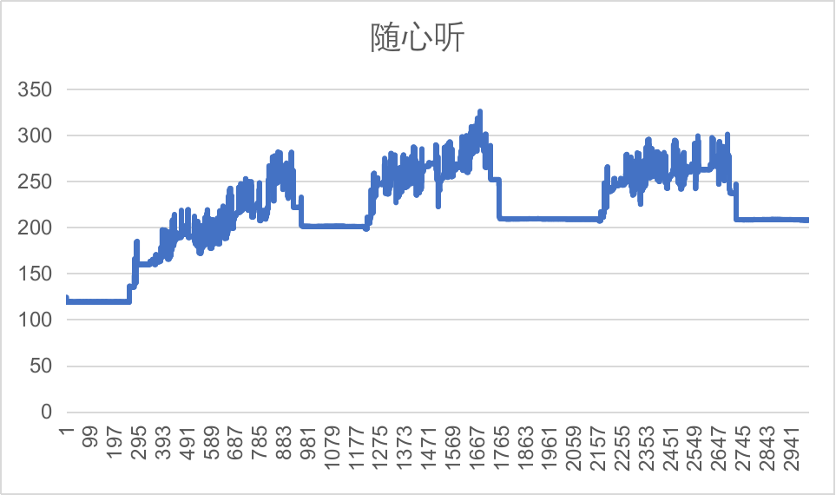

launcher
 | 0
 | 0
 | 0
 | 0
 | 0
 | 0
 | 0
 | 0
 | 0
 | 0
 | 0
 | 0
 | 0
 | 0
 | 0
 | 0
 | 0
 | 0
 | 0
 | 0
 | 0
 | 0
 | 0
 | 0
 | 0
 | 0
 | 0
 | 0
 | 0
 | 0
 | 0
 | 0
 | 0
 | 0
 | 0
 | 0
 | 0
 | 0
 | 0
 | 0
 | 0
 | 0
 | 0
 | 0
 | 0
 | 0
 | 0
 | 0
 | 0
 | 0
...

账号
 | 0
 | 0
 | 0
 | 0
 | 0
 | 0
 | 0
 | 0
 | 0
 | 0
 | 0
 | 0
 | 0
 | 0
 | 0
 | 0
 | 0
 | 0
 | 0
 | 0
 | 0
 | 0
 | 0
 | 0
 | 0
 | 0
 | 0
 | 0
 | 0
 | 0
 | 0
 | 0
 | 0
 | 0
 | 0
 | 0
 | 0
 | 0
 | 0
 | 0
 | 0
 | 0
 | 0
 | 0
 | 0
 | 0
 | 0
 | 0
 | 0
 | 0
...

图像
 | 0
 | 0
 | 0
 | 0
 | 0
 | 0
 | 0
 | 0
 | 0
 | 0
 | 0
 | 0
 | 0
 | 0
 | 0
 | 0
 | 0
 | 0
 | 0
 | 0
 | 0
 | 0
 | 0
 | 0
 | 0
 | 0
 | 0
 | 0
 | 0
 | 0
 | 0
 | 0
 | 0
 | 0
 | 0
 | 0
 | 0
 | 0
 | 0
 | 0
 | 0
 | 0
 | 0
 | 0
 | 0
 | 0
 | 0
 | 0
 | 0
 | 0
...

百度地图
 | 0
 | 0
 | 0
 | 0
 | 0
 | 0
 | 0
 | 0
 | 0
 | 0
 | 0
 | 0
 | 0
 | 0
 | 0
 | 0
 | 0
 | 0
 | 0
 | 0
 | 0
 | 0
 | 0
 | 0
 | 0
 | 0
 | 0
 | 0
 | 0
 | 0
 | 0
 | 0
 | 0
 | 0
 | 0
 | 0
 | 0
 | 0
 | 0
 | 0
 | 0
 | 0
 | 0
 | 0
 | 0
 | 0
 | 0
 | 0
 | 0
 | 0
...

